処理フロー
画面設計書 | 処理フロー |  |  | 担当者 | 日付
 |  |  | 作成 | LKI楊 | 2020-10-13
 |  |  | 更新 | HYN李檸楠 | 2021-07-22
【凡例】
自領域所有テーブル
他領域所有テーブル
１．処理フロー
【社内フロント】
【入出荷基盤/配送追跡サービス】
【見積・注文
サービス】
【調達基盤・発注
サービス】
【共通
サービス】
【ロジGW】

メニュー
送り状
受注明細
発注
各種
マスタ
入荷

送り状検索画面
送り状検索API
API
API
API
API
得意先マスタ
配送先マスタ
商品マスタ
仕入先マスタ
置場マスタ
扱い便区分マスタ
ストークマスタ
仕入先出荷場所マスタ

送り状情報
ダウンロードAPI

画面設計書＿送り状情報詳細の範囲

送り状情報詳細ダウンロードAPI
送り状
発注
受注明細
各種マスタ

送り状情報詳細画面
送り状情報詳細参照API
API
API
API

 |  | ※網掛け箇所は本設計書記載対象外
 |  | ※DBオブジェクト名仮登録は仮名

画面レイアウト
画面設計書 |  |  |  | 画面レイアウト |  |  | 担当者 | 日付
 |  |  |  |  |  | 作成 | LKI楊 | 2020-10-13
 |  |  |  |  |  | 変更 | HYN李檸楠 | 2021-07-22
 | 画面レイアウト
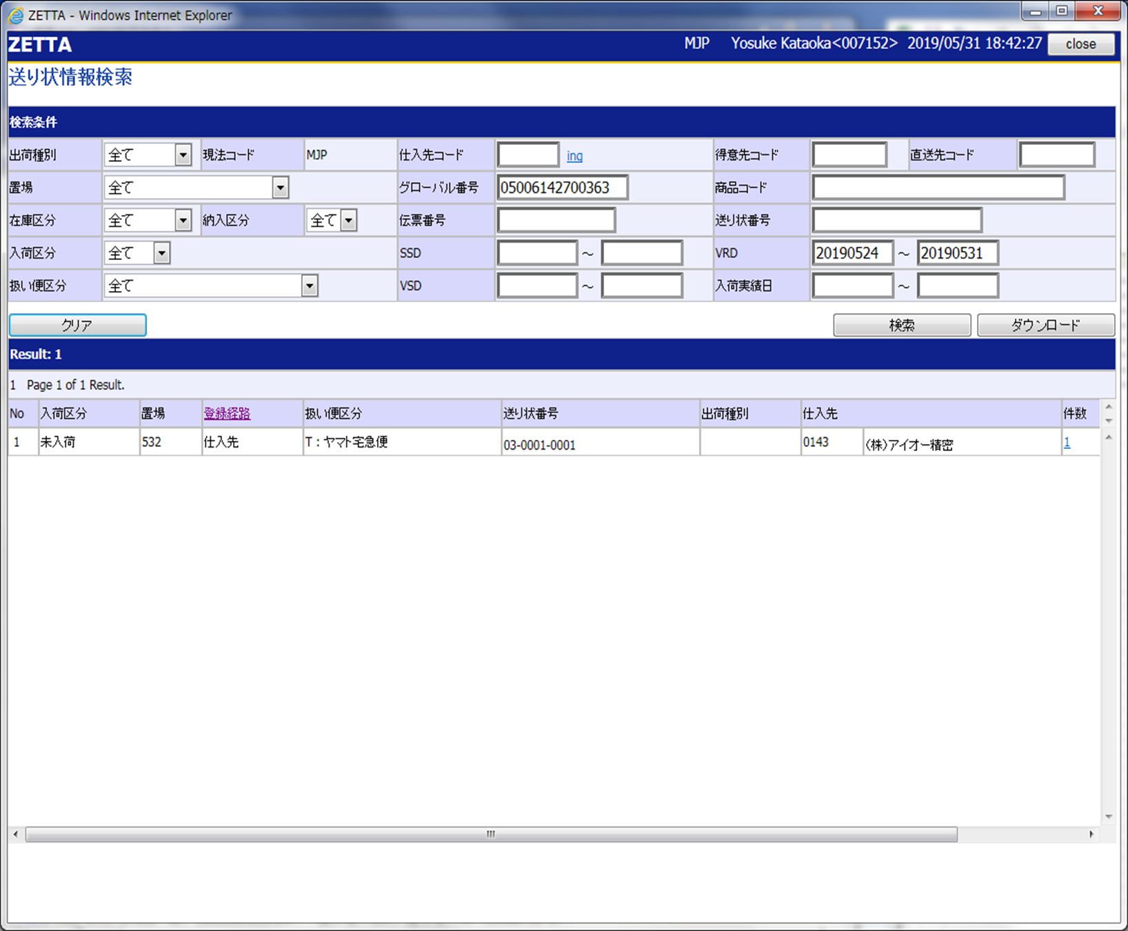
 |  | ■送り情報検索画面
 |  |  |  |  |  |  |  |  | β版３ 牟追記_送り状情報検索_エビデンス.xlsxより画面レイアウトを取込み

①
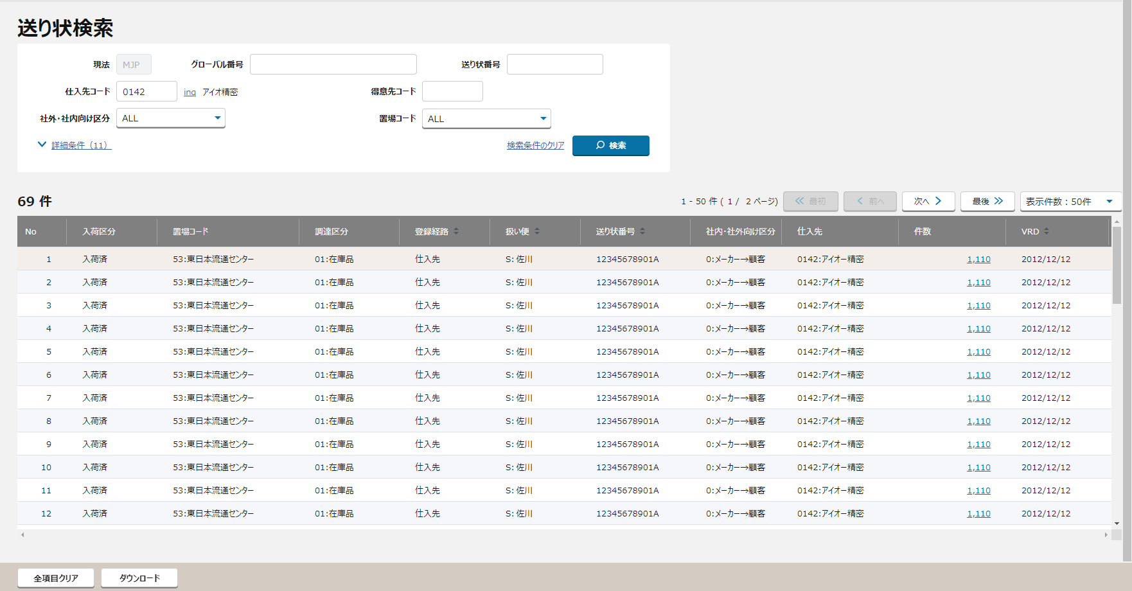

②
①
②

③

④
④
③

⑤

⑤
全項目

 |  |  |  |  |  |  |  |  |  | ↓詳細条件押下時

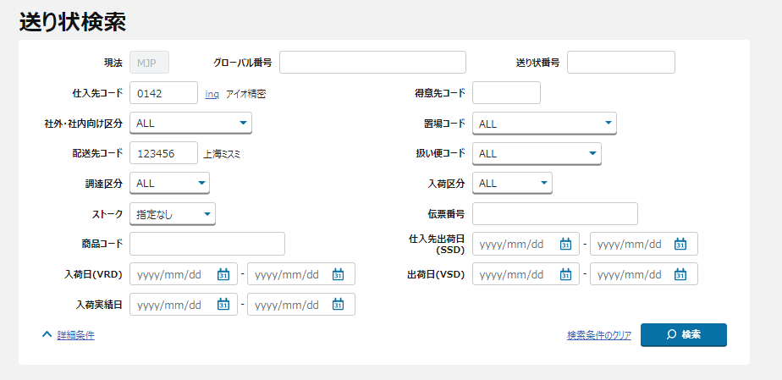
 |  | ■検索条件欄
 |  |  | 日本語 |  | 赤字：必須項目（いずれか）

③・SSD,VRD,VSDは直近30日以内で指定可能
過去データは、送り状番号単位 or G#単位で検索
※現法日付フォーマート

 |  |  | 検索欄のリスト出力内容

【外部設計ToBe】
出荷種別から社内・社外向け区分へ変更。

登録経路はソード順で指定可能
最大500件まで表示可能
 |  | 検索結果欄（送り状番号単位で集計）

【外部設計】
削除。

【NRIメモ】
「検証環境を打鍵したが、集計項目を画面に表示していない。ToBeとして要否含めて確認が必要」

画面項目定義
No | コンポーネント名 （論理名） | 領域番号 | 項目名 （論理名）（英） | 項目名 （論理名）（和） | 種別 | 型 | 書式 | 表示制御 | 活性制御 | 翻訳有無 | 表示内容 |  |  |  | 入力時 必須 | 単項目バリデーションチェック |  |  |  |  |  |  |  |  |  |  |  | 備考 | (欄外メモ) | e
 |  |  |  |  |  |  |  |  |  |  |  |  |  |  |  | 型 |  |  |  |  |  |  |  | 桁数 |  | 数値範囲 |  |  |  | e
 |  |  |  |  |  |  |  |  |  |  | 初期表示 | 仕入先検索後 | 検索ボタン押下後 | ダウンロードボタン押下時 |  | 半角 | 全角 | 英字 | 数字 | 英数字 | 日付 | 整数 | 実数 | 最小 | 最大 | 最小 | 最大 |  |  | e
1 | ヘッダ | 1 |  | 画面名 | ラベル | 文字列 |  |  |  |  | 同左 | 同左 | 同左 | 同左※検索ボタンが押下されていない場合には、初期表示に入力項目が入力された状態となる。 以下項目についても同様。 | - | - | - | - | - | - | - | - | - | - | - | - | - |  |  | e
【外部設計ToBe】
画面表示上の名称については別途検討の必要あり。
2 |  | 1 |  | 現法 | ラベル | 文字列 |  |  | 非活性 |  | 同左 | 同左 | 同左 | 同左※ | - | - | - | - | - | - | - | - | - | - | - | - | - |  |  | e
3 |  | 1 |  | ログインユーザID | ラベル | 文字列 |  |  |  |  | 同左 | 同左 | 同左 | 同左※ | - | - | - | - | - | - | - | - | - | - | - | - | - |  |  | e
4 |  | 1 |  | ログインユーザ名 | ラベル | 文字列 |  |  |  |  | 同左 | 同左 | 同左 | 同左※ | - | - | - | - | - | - | - | - | - | - | - | - | - |  |  | e
5 |  | 1 |  | 処理日時 | ラベル | 文字列 |  |  |  |  | 同左 | 同左 | 同左 | 同左※ | - | - | - | - | - | - | - | - | - | - | - | - | - |  |  | e
 | 検索条件 | 2 |  | エリアタイトル | テキスト | 文字列 |  |  |  |  |  | 同左 | 同左 | 同左※
6 |  | 2 |  | 出荷種別 | ラベル | 文字列 |  |  |  |  | 固定値「出荷種別」 | 同左 | 同左 | 同左※
7 |  | 2 |  | 出荷種別 | リスト | 文字列 |  |  |  |  | ALL 選択値(日本語)：全て、メーカー直送、倉庫入荷 選択値(英語)：ALL、Direct、Logi Arrival ※選択値は固定値で表示 | 同左 | 同左 | 同左※ | - | - | - | - | - | - | - | - | - | - | - | - | - | メーカ直送='9',倉庫入荷= '9'以外 ALL＝0,1,2すべて メーカー直送＝0 倉庫入荷＝1または2 |  | e
6 |  | 2 |  | 現法 | ラベル | 文字列 |  |  |  |  | 固定値「現法」 |  | 同左 | 同左※ | - | - | - | - | - | - | - | - | - | - | - | - | - |  |  | e
7 |  | 2 |  | 現法 | テキストボックス | 文字列 |  |  |  |  | ログイン現法 |  | 同左 | 同左※ | - | - | - | - | - | 〇 | - | - | - | - | 3 | - | - |  |  | e
8 |  | 2 |  | グローバル番号 | ラベル | 文字列 |  |  |  |  | 固定値「グローバル番号」 | 仕入先検索画面呼び出し時の入力内容 | 同左 | 同左※ | - | - | - | - | - | - | - | - | - | - | - | - | - |  |  | e
9 |  | 2 |  | グローバル番号 | テキストボックス | 文字列 |  |  |  |  | ブランク | 仕入先検索画面呼び出し時の入力内容 | 検索ボタン押下時の入力値 | 同左※ | △ | - | - | - | - | 〇 | - | - | - | - | 14 | - | - | ※完全一致 ※「仕入先コード、グローバル番号、送り状番号」のいずれかの入力が必要 |  | e
10 |  | 2 |  | 送り状番号 | ラベル | 文字列 |  |  |  |  | 固定値「送り状番号」 | 仕入先検索画面呼び出し時の入力内容 | 同左 | 同左※ | - | - | - | - | - | - | - | - | - | - | - | - | - |  |  | e
11 |  | 2 |  | 送り状番号 | テキストボックス | 文字列 |  |  |  |  | ブランク | 仕入先検索画面呼び出し時の入力内容 | 検索ボタン押下時の入力値 | 同左※ | △ | - | - | - | - | 〇 | - | - | - | - | 20 | - | - | ※前方一致 バリデーションは（英数字記号）スペース許容 ※「仕入先コード、グローバル番号、送り状番号」のいずれかの入力が必要 |  | e
12 |  | 2 |  | 仕入先コード | ラベル | 文字列 |  |  |  |  | 固定値「仕入先コード」 | 同左 | 同左 | 同左※ | - | - | - | - | - | - | - | - | - | - | - | - | - |  |  | e
13 |  | 2 |  | 仕入先コード | テキストボックス | 文字列 |  |  |  |  | ブランク | ブランク | 検索ボタン押下時の入力値 | 同左※ | △ | - | - | - | - | 〇 | - | - | - | - | 4 | - | - | ※完全一致 ※「仕入先コード、グローバル番号、送り状番号」のいずれかの入力が必要 |  | e
14 |  | 2 |  | 仕入先inquiry | ハイパーリンク | 文字列 |  |  |  |  | 固定値「inq」 | 同左 | 同左 | 同左※ | - | - | - | - | - | - | - | - | - | - | - | - | - | 仕入先検索の子画面に遷移 |  | e
15 |  | 2 |  | 仕入先名称 | テキスト | 文字列 |  |  |  |  | ブランク | 仕入先検索画面.仕入先名 | 同左 | 同左※ | - | - | - | - | - | - | - | - | - | - | - | - | - |  |  | e
16 |  | 2 |  | 得意先コード | ラベル | 文字列 |  |  |  |  | 固定値「得意先コード」 | 仕入先検索画面呼び出し時の入力内容 | 同左 | 同左※ | - | - | - | - | - | - | - | - | - | - | - | - | - |  |  | e
17 |  | 2 |  | 得意先コード | テキストボックス | 文字列 |  |  |  |  | ブランク | 仕入先検索画面呼び出し時の入力内容 | 検索ボタン押下時の入力値 | 同左※ | - | - | - | - | - | 〇 | - | - | - | - | 6 | - | - | ※完全一致 |  | e
18 |  | 4 |  | 社内・社外向け区分 | ラベル | 文字列 |  |  |  |  | 固定値「社内・社外向け区分」 | 同左 | 同左 | 同左※ | - | - | - | - | - | - | - | - | - | - | - | - | - | ALL＝0,1,2すべて メーカー⇒顧客＝0 メーカー⇒倉庫＝1 倉庫⇒顧客＝2
19 |  | 4 |  | 社内・社外向け区分 | プルダウン | 文字列 |  |  |  |  | ALL | 同左 | 検索ボタン押下時の入力値 | 同左※ | - | - | - | - | - | - | - | - | - | - | - | - | - | ALL＝0,1,2すべて メーカー⇒顧客＝0 メーカー⇒倉庫＝1 倉庫⇒顧客＝2
20 |  | 2 |  | 詳細条件 | ハイパーリンク | 文字列 |  |  |  |  | 固定値「詳細条件(12)」 | 同左 | 同左 | 同左※ | - | - | - | - | - | - | - | - | - | - | - | - | - | 押下後、指定の検索条件を表示し、初期表示の「詳細条件(12)」から表示名が「詳細条件」へ。
21 |  | 2 |  | 配送先コード | ラベル | 文字列 |  | ※No20押下まで非表示 |  |  | 固定値「配送先コード」 | 同左 | 同左 | 同左※ | - | - | - | - | - | - | - | - | - | - | - | - | - |  |  | e
22 |  | 2 |  | 配送先コード | テキストボックス | 文字列 |  | ※No20押下まで非表示 |  |  | ブランク | 仕入先検索画面呼び出し時の入力内容 | 検索ボタン押下時の入力値 | 同左※ | - | - | - | - | - | 〇 | - | - | - | - | 6 | - | - | ※完全一致 |  | e
23 |  | 2 |  | 配送先名称 | ラベル | 文字列 |  |  |  |  | ブランク | 同左 | 検索ボタン押下時に入力したコードと一致する名称 | 同左※
23 |  | 2 |  | 置場コード | ラベル | 文字列 |  | ※No20押下まで非表示 |  |  | 固定値「置場コード」 | 同左 | 同左 | 同左※ | - | - | - | - | - | - | - | - | - | - | - | - | - |  |  | e
24 |  | 2 |  | 置場コード | プルダウン | 文字列 | コード：名称 | ※No20押下まで非表示 |  |  | ALL 選択値：取得した項目を表示 | 仕入先検索画面呼び出し時の入力内容 | 検索ボタン押下時の入力値 | 同左※ | - | - | - | - | - | - | - | - | - | - | - | - | - | 複数選択可能 |  | e
25 |  | 2 |  | 調達区分 | ラベル | 文字列 |  | ※No20押下まで非表示 |  |  | 固定値「調達区分」 | 同左 | 同左 | 同左※ | - | - | - | - | - | - | - | - | - | - | - | - | - |  |  | e
26 |  | 2 |  | 在庫品フラグ | プルダウン | 文字列 |  | ※No20押下まで非表示 |  |  | ALL 選択値（固定値）：ALL、在庫品、製作品 ※選択値は固定値で表示 | 仕入先検索画面呼び出し時の入力内容 | 検索ボタン押下時の入力値 | 同左※ | - | - | - | - | - | - | - | - | - | - | - | - | - |  |  | e
 |  |  |  | 納入区分 | プルダウン | 文字列 |  | ※No20押下まで非表示 |  |  |  |  |  | 同左※ | - | - | - | - | - | - | - | - | - | - | - | - | -
32 |  | 2 |  | ストーク | ラベル | 文字列 |  | ※No20押下まで非表示 |  |  | 固定値「ストーク」 | 仕入先検索画面呼び出し時の入力内容 | 同左 | 同左※ | - | - | - | - | - | - | - | - | - | - | - | - | - |  |  | e
33 |  | 2 |  | ストーク | プルダウン | 文字列 | コード：名称 | ※No20押下まで非表示 |  |  | ALL 選択値：取得した項目を表示 | 仕入先検索画面呼び出し時の入力内容 | 検索ボタン押下時の入力値 | 同左※ | - | - | - | - | - | - | - | - | - | - | - | - | - |  |  | e
34 |  | 2 |  | 出荷場所 | ラベル | 文字列 |  | ※No20押下まで非表示 |  |  | 固定値「出荷場所」 | 仕入先検索画面呼び出し時の入力内容 | 同左 | 同左※ | - | - | - | - | - | - | - | - | - | - | - | - | -
35 |  | 2 |  | 出荷場所 | プルダウン | 文字列 | コード：名称 | ※No20押下まで非表示 |  |  | ALL 選択値：取得した項目を表示 | 仕入先検索画面呼び出し時の入力内容 | 検索ボタン押下時の入力値 | 同左※ | - | - | - | - | - | - | - | - | - | - | - | - | -
35 |  | 2 |  | 伝票番号 | ラベル | 文字列 |  | ※No20押下まで非表示 |  |  | 固定値「伝票番号」 | 仕入先検索画面呼び出し時の入力内容 | 同左 | 同左※ | - | - | - | - | - | - | - | - | - | - | - | - | - |  |  | e
36 |  | 2 |  | 伝票番号 受注伝票No | テキストボックス | 文字列 |  | ※No20押下まで非表示 |  |  | ブランク | 仕入先検索画面呼び出し時の入力内容 | 検索ボタン押下時の入力値 | 同左※ | - | - | - | - | - | 〇 | - | - | - | - | 12 | - | - | ※完全一致 |  | e
37 |  | 2 |  | 商品コード | ラベル | 文字列 |  | ※No20押下まで非表示 |  |  | 固定値「商品コード」 | 仕入先検索画面呼び出し時の入力内容 | 同左 | 同左※ | - | - | - | - | - | - | - | - | - | - | - | - | - |  |  | e
38 |  | 2 |  | 商品コード | テキストボックス | 文字列 |  | ※No20押下まで非表示 |  |  | ブランク | 仕入先検索画面呼び出し時の入力内容 | 検索ボタン押下時の入力値 | 同左※ | - | - | - | - | - | - | - | - | - | - | - | - | - | ※前方一致 |  | e
39 |  | 2 |  | 入荷区分 | ラベル | 文字列 |  | ※No20押下まで非表示 |  |  | 固定値「入荷区分」 | 仕入先検索画面呼び出し時の入力内容 | 同左 | 同左※ | - | - | - | - | - | - | - | - | - | - | - | - | - |  |  | e
40 |  | 2 |  | 入荷区分 | プルダウン | 文字列 |  | ※No20押下まで非表示 |  |  | ALL 選択値(日本語)：ALL、未入荷、入荷済 選択値(英語)：All、Not Arrived、Arrived ※選択値は固定値で表示 | 仕入先検索画面呼び出し時の入力内容 | 検索ボタン押下時の入力値 | 同左※ | - | - | - | - | - | - | - | - | - | - | - | - | - |  |  | e
41 |  | 2 |  | 扱い便区分 | ラベル | 文字列 |  | ※No20押下まで非表示 |  |  | 固定値「扱い便区分」 | 仕入先検索画面呼び出し時の入力内容 | 同左 | 同左※ | - | - | - | - | - | - | - | - | - | - | - | - | - |  |  | e
42 |  | 2 |  | 扱い便区分 | プルダウン | 文字列 | コード：名称 | ※No20押下まで非表示 |  |  | ALL 選択値：取得した項目を表示 | 仕入先検索画面呼び出し時の入力内容 | 検索ボタン押下時の入力値 | 同左※ | - | - | - | - | - | - | - | - | - | - | - | - | - |  |  | e
43 |  | 2 |  | 入荷日（VRD） | ラベル | 日付 |  | ※No20押下まで非表示 |  |  | 固定値「入荷日（VRD）」 | 固定値「入荷日（VRD）」 | 同左 | 同左※ | - | - | - | - | - | - | - | - | - | - | - | - | - |  |  | e
44 |  | 2 |  | 入荷日From（VRD） | テキストボックス | 日付 | yyyy/mm/dd | ※No20押下まで非表示 |  |  | 現法日付けより7日前の日付け | 仕入先検索画面呼び出し時の入力内容 | 検索ボタン押下時の入力値 | 同左※ | - | - | - | - | - | - | 〇 | - | - | - | - | - | - | ※現法日付方式 |  | e
45 |  | 2 |  | 入荷日To（VRD） | テキストボックス | 日付 | yyyy/mm/dd | ※No20押下まで非表示 |  |  | 現法日付当日 | 仕入先検索画面呼び出し時の入力内容 | 検索ボタン押下時の入力値 | 同左※ | - | - | - | - | - | - | 〇 | - | - | - | - | - | - | ※現法日付方式
46 |  | 2 |  | 仕入先出荷日（SSD） | ラベル | 日付 |  | ※No20押下まで非表示 |  |  | 固定値「仕入先出荷日（SSD）」 | 固定値「仕入先出荷日（SSD）」 | 同左 | 同左※ | - | - | - | - | - | - | - | - | - | - | - | - | - |  |  | e
47 |  | 2 |  | 仕入先出荷日From（SSD） | テキストボックス | 日付 | yyyy/mm/dd | ※No20押下まで非表示 |  |  | ブランク | 仕入先検索画面呼び出し時の入力内容 | 検索ボタン押下時の入力値 | 同左※ | - | - | - | - | - | - | 〇 | - | - | - | - | - | - | ※現法日付方式 |  | e
48 |  | 2 |  | 仕入先出荷日To（SSD） | テキストボックス | 日付 | yyyy/mm/dd | ※No20押下まで非表示 |  |  | ブランク | 仕入先検索画面呼び出し時の入力内容 | 検索ボタン押下時の入力値 | 同左※ | - | - | - | - | - | - | 〇 | - | - | - | - | - | - | ※現法日付方式
49 |  | 2 |  | 出荷日（VSD） | ラベル | 日付 |  | ※No20押下まで非表示 |  |  | 固定値「出荷日（VSD）」 | 固定値「出荷日（VSD）」 | 同左 | 同左※ | - | - | - | - | - | - | - | - | - | - | - | - | - |  |  | e
50 |  | 2 |  | 出荷日From（VSD） | テキストボックス | 日付 | yyyy/mm/dd | ※No20押下まで非表示 |  |  | ブランク | 仕入先検索画面呼び出し時の入力内容 | 検索ボタン押下時の入力値 | 同左※ | - | - | - | - | - | - | 〇 | - | - | - | - | - | - | ※現法日付方式 |  | e
51 |  | 2 |  | 出荷日To（VSD） | テキストボックス | 日付 | yyyy/mm/dd | ※No20押下まで非表示 |  |  | ブランク | 仕入先検索画面呼び出し時の入力内容 | 検索ボタン押下時の入力値 | 同左※ | - | - | - | - | - | - | 〇 | - | - | - | - | - | - | ※現法日付方式
52 |  | 2 |  | 入荷実績日 | ラベル | 日付 |  | ※No20押下まで非表示 |  |  | 固定値「入荷実績日」 | 固定値「入荷実績日」 | 同左 | 同左※ | - | - | - | - | - | - | - | - | - | - | - | - | - |  |  | e
53 |  | 2 |  | 入荷実績日From | テキストボックス | 日付 | yyyy/mm/dd | ※No20押下まで非表示 |  |  | ブランク | 仕入先検索画面呼び出し時の入力内容 | 検索ボタン押下時の入力値 | 同左※ | - | - | - | - | - | - | 〇 | - | - | - | - | - | - | ※現法日付方式 |  | e
54 |  | 2 |  | 入荷実績日To | テキストボックス | 日付 | yyyy/mm/dd | ※No20押下まで非表示 |  |  | ブランク | 仕入先検索画面呼び出し時の入力内容 | 検索ボタン押下時の入力値 | 同左※ | - | - | - | - | - | - | 〇 | - | - | - | - | - | - | ※現法日付方式
 |  |  |  | クリア | ハイパーリンク | 文字列 |  |  |  |  |  |  |  | 同左※ | - | - | - | - | - | - | - | - | - | - | - | - | -
55 |  | 2 |  | 検索条件のクリア | ハイパーリンク | 文字列 |  |  |  |  | 固定値「検索条件のクリア」 | 固定値「検索条件のクリア」 | 同左 | 同左※ | - | - | - | - | - | - | - | - | - | - | - | - | -
56 |  | 2 |  | 検索 | ボタン | 文字列 |  |  |  |  | 固定値「検索」 | 固定値「検索」 | 同左 | 同左※ | - | - | - | - | - | - | - | - | - | - | - | - | -
57 | ページングエリア | 3 |  | 件数 | ラベル | 文字列 |  |  |  |  | ブランク | 同左 | 検索結果レコード数 | 同左※ | - | - | - | - | - | - | - | - | - | - | - | - | -
58 |  | 3 |  | 検索結果ページ数 | ラベル | 文字列 |  |  |  |  | ブランク | 同左 | 検索結果ページ数 | 同左※ | - | - | - | - | - | - | - | - | - | - | - | - | -
59 |  | 3 |  | 先頭 | ボタン | 文字列 |  |  |  |  | 固定値「先頭」 | 同左 | 同左 | 同左※ | - | - | - | - | - | - | - | - | - | - | - | - | -
60 |  | 3 |  | 前へボタン | ボタン | 文字列 |  |  |  |  | 固定値「前へボタン」 | 同左 | 同左 | 同左※ | - | - | - | - | - | - | - | - | - | - | - | - | -
61 |  | 3 |  | 次へボタン | ボタン | 文字列 |  |  |  |  | 固定値「次へボタン」 | 同左 | 同左 | 同左※ | - | - | - | - | - | - | - | - | - | - | - | - | -
62 |  | 3 |  | 最後 | ボタン | 文字列 |  |  |  |  | 固定値「最後」 | 同左 | 検索結果レコード数 | 同左※ |  | - | - | - | - | - | - | - | - | - |  | - | -
63 |  | 3 |  | 表示件数プルダウン | プルダウン | 文字列 |  |  |  |  | ブランク | ブランク | OFFSET/表示件数＋1 | 同左※ | - | - | - | - | - | - | - | - | - | - | - | - | - |  |  | e
64 | 検索結果ヘッダ | 4 |  | No | ラベル | 文字列 |  |  |  |  | 固定値「No」 | 同左 | 同左 | 同左※ | - | - | - | - | - | - | - | - | - | - | - | - | - |  |  | e
65 |  | 4 |  | 入荷区分 | ラベル | 文字列 |  |  |  |  | 固定値「入荷区分」 | 同左 | 同左 | 同左※ | - | - | - | - | - | - | - | - | - | - | - | - | - |  |  | e
66 |  | 4 |  | 置場コード | ラベル | 文字列 |  |  |  |  | 固定値「置場コード」 | 同左 | 同左 | 同左※ | - | - | - | - | - | - | - | - | - | - | - | - | - | 複数選択可能
67 |  | 4 |  | 調達区分 | ラベル | 文字列 |  |  |  |  | 固定値「調達区分」 | 同左 | 同左 | 同左※ | - | - | - | - | - | - | - | - | - | - | - | - | -
68 |  | 4 |  | 登録経路 | ラベル | 文字列 |  |  |  |  | 固定値「登録経路」 | 同左 | 同左 | 同左※ | - | - | - | - | - | - | - | - | - | - | - | - | - |  |  | e
69 |  | 4 |  | 扱い便 | ラベル | 文字列 |  |  |  |  | 固定値「扱い便」 | 同左 | 同左 | 同左※ | - | - | - | - | - | - | - | - | - | - | - | - | - |  |  | e
70 |  | 4 |  | 送り状番号 | ラベル | 文字列 |  |  |  |  | 固定値「送り状番号」 | 同左 | 同左 | 同左※ | - | - | - | - | - | - | - | - | - | - | - | - | - |  |  | e
71 |  | 4 |  | 社内・社外向け区分 | ラベル | 文字列 |  |  |  |  | 固定値「社内・社外向け区分」 | 同左 | 同左 | 同左※ | - | - | - | - | - | - | - | - | - | - | - | - | - | ALL＝0,1,2すべて メーカー⇒顧客＝0 メーカー⇒倉庫＝1 倉庫⇒顧客＝2
69 |  | 4 |  | 出荷種別 | ラベル | 文字列 |  |  |  |  | 固定値「出荷種別」 | 同左 | 同左 | 同左※ | - | - | - | - | - | - | - | - | - | - | - | - | - | メーカ直送='9',倉庫入荷= '9'以外 ALL＝0,1,2すべて メーカー直送＝0 倉庫入荷＝1または2 |  | e
72 |  | 4 |  | 仕入先 | ラベル | 文字列 |  |  |  |  | 固定値「仕入先」 | 同左 | 同左 | 同左※ | - | - | - | - | - | - | - | - | - | - | - | - | - |  |  | e
73 |  | 4 |  | 件数 | ラベル | 文字列 |  |  |  |  | 固定値「件数」 | 同左 | 同左 | 同左※ | - | - | - | - | - | - | - | - | - | - | - | - | - |  |  | e
74 |  | 4 |  | 入荷日（VRD） | ラベル | 文字列 |  |  |  |  | 固定値「入荷日（VRD）」 | 同左 | 同左 | 同左※ | - | - | - | - | - | - | - | - | - | - | - | - | - |  |  | e
75 | 検索結果 | 4 |  | No | テキスト | 数値 |  |  |  |  | 初期はヘッダーのみ表示 | 同左 | 検索結果に昇順に採番した数値 | 同左※ | - | - | - | - | - | - | - | - | - | - | - | - | - |  |  | e
76 |  | 4 |  | 入荷区分 | テキスト | 文字列 |  |  |  |  | 初期はヘッダーのみ表示 | 同左 | 発注.入荷区分 | 同左※ | - | - | - | - | - | - | - | - | - | - | - | - | - |  |  | e
77 |  | 4 |  | 置場コード | テキスト | 文字列 | コード：名称 |  |  |  | 初期はヘッダーのみ表示 | 同左 | 発注.置場コード＆”：”＆置場マスタ.置場名 | 同左※ | - | - | - | - | - | - | - | - | - | - | - | - | -
78 |  | 4 |  | 調達区分 | テキスト | 文字列 | コード：名称 |  |  |  | 初期はヘッダーのみ表示 | 同左 | 発注.調達区分＆”：”＆コードマスタ.コード名称 | 同左※ | - | - | - | - | - | - | - | - | - | - | - | - | -
77 |  | 4 |  | 登録経路 | テキスト | 文字列 |  |  |  |  | 初期はヘッダーのみ表示 | 同左 | 送り状．登録経路 送り状.PG区分 | 同左※ | - | - | - | - | - | - | - | - | - | - | - | - | - | (2,3,4,7='仕入先' 英語 'Supplier')（5= 'TR入力' 英語 'TR Engry'） (6='業務連絡' 英語 'Opertion requsest') |  | e
79 |  | 4 |  | 扱い便 | テキスト | 文字列 | コード：名称 |  |  |  | 初期はヘッダーのみ表示 | 同左 | 送り状.扱い便区分 &"："& 扱い便区分マスタ.配送業者名略称（NTV) | 同左※ | - | - | - | - | - | - | - | - | - | - | - | - | - |  |  | e
80 |  | 4 |  | 送り状番号 | テキスト | 文字列 |  |  |  |  | 初期はヘッダーのみ表示 | 同左 | 送り状.送り状番号 | 同左※ | - | - | - | - | - | - | - | - | - | - | - | - | - |  |  | e
81 |  | 4 |  | 社内・社外向け区分 | テキスト | 文字列 |  |  |  |  | 初期はヘッダーのみ表示 | 同左 | 送り状.社内・社外区分 | 同左※ | - | - | - | - | - | - | - | - | - | - | - | - | - | ALL＝0,1,2すべて メーカー⇒顧客＝0 メーカー⇒倉庫＝1 倉庫⇒顧客＝2
80 |  | 4 |  | 出荷種別 | テキスト | 文字列 |  |  |  |  | 初期はヘッダーのみ表示 | 同左 | 発注.出荷種別 送り状.社内・社外向け区分 | 同左※ | - | - | - | - | - | - | - | - | - | - | - | - | - | メーカ直送='9',倉庫入荷= '9'以外 ALL＝0,1,2すべて メーカー直送＝0 倉庫入荷＝1または2 |  | e
82 |  | 4 |  | 仕入先 | テキスト | 文字列 | コード：名称 |  |  |  | 初期はヘッダーのみ表示 | 同左 | 発注.仕入先＆"："＆仕入先マスタ.企業名称 | 同左※ | - | - | - | - | - | - | - | - | - | - | - | - | - |  |  | e
83 |  | 4 |  | 件数 | ハイパーリンク | 数値 |  |  |  |  | 初期はヘッダーのみ表示 | 同左 | 送り状データ取得結果.レコード件数 | 同左※ | - | - | - | - | - | - | - | - | - | - | - | - | - |  |  | e
84 |  | 4 |  | 入荷日（VRD） | テキスト | 日付 |  |  |  |  | 初期はヘッダーのみ表示 | 同左 | 発注．入荷日（VRD） | 同左※ | - | - | - | - | - | - | - | - | - | - | - | - | - |  |  | e
 | フッター |  |  | メッセージエリア |  |  |  |  |  |  |  |  |  | 同左※ | - | - | - | - | - | - | - | - | - | - | - | - | - |  |  | e
85 |  | 5 |  | 全項目クリア | ボタン | 文字列 |  |  |  |  | 固定値「全項目クリア」 | 同左 | 同左 | 同左※ | - | - | - | - | - | - | - | - | - | - | - | - | -
86 |  | 5 |  | ダウンロード DL | ボタン | 文字列 |  |  |  |  | 固定値「ダウンロード」 | 同左 | 同左 | 同左※ | - | - | - | - | - | - | - | - | - | - | - | - | -
e |  | e | e | e | e | e | e | e | e | e | e |  |  |  |  | e | e | e | e | e | e | e | e | e | e | e | e | e | e | e

機能呼出仕様
画面設計書 |  |  | 機能呼出仕様 |  |  |  |  | 担当者 | 日付
 |  |  |  |  |  |  | 作成 | LKI楊 | 2020-10-13
 |  |  |  |  |  |  | 変更 | HYN李檸楠 | 2021-07-22

 | 表_送り状検索API
 |  |  |  | 項目名 |  | 設定値・編集仕様
 |  | リクエスト項目説明 |  | 1 | 現法コード | [送り状検索条件].現法
 |  |  |  | 2 | グローバル番号 | [送り状検索条件].グローバル番号※1
 |  |  |  | 3 | 送り状番号 | [送り状検索条件].送り状番号※1
 |  |  |  | 4 | 仕入先コード | [送り状検索条件].仕入先※1
 |  |  |  | 5 | 得意先コード | [送り状検索条件].得意先
 |  |  |  | 6 | 社内・社外向け区分 | [送り状検索条件].社内・社外向け区分
 |  |  |  | 7 | 置場リスト | [送り状検索条件].置場コード ※複数選択可能
 |  |  |  | 8 | 配送先コード | [送り状検索条件].配送先コード
 |  |  |  | 9 | 扱い便区分 | [送り状検索条件].扱い便区分
 |  |  |  | 10 | 調達区分 | [送り状検索条件].調達区分
 |  |  |  | 11 | 入荷区分 | [送り状検索条件].入荷区分
 |  |  |  | 12 | ストーク区分 | [送り状検索条件].ストーク
 |  |  |  | 13 | 伝票番号 | [送り状検索条件].受注伝票番号
 |  |  |  | 14 | 商品コード | [送り状検索条件].商品コード
 |  |  |  | 15 | VRD From | [送り状検索条件].入荷日（VRD）
 |  |  |  | 16 | VRD To | [送り状検索条件].入荷日（VRD）
 |  |  |  | 17 | 仕入先出荷日From（SSD） | [送り状検索条件].仕入先出荷日（SSD）
 |  |  |  | 18 | 仕入先出荷日From（SSD） | [送り状検索条件].仕入先出荷日（SSD）
 |  |  |  | 19 | 出荷日From（VSD） | [送り状検索条件].出荷日（VSD）
 |  |  |  | 20 | 出荷日To（VSD） | [送り状検索条件].出荷日（VSD）
 |  |  |  | 21 | 入荷確定日From | [送り状検索条件].入荷実績日
 |  |  |  | 22 | 入荷確定日To | [送り状検索条件].入荷実績日
 |  |  |  | 23 | ソート項目 | [送り状検索条件].ソート項目
 |  |  |  | 24 | ソート順 | [送り状検索条件].ソート順
 |  |  |  | 25 | OFFSET | 検索／先頭頁遷移押下時：0（固定） 前頁遷移：(画面.検索結果ページ数 - 1) * 画面.表示件数 次頁遷移：画面.検索結果ページ数 * 画面.表示件数 最終頁遷移：(画面.検索結果レコード数 - MOD(画面.検索結果レコード数, 画面.表示件数)) / 画面.表示件数 - 1
 |  |  |  | 26 | LIMIT | 画面.表示件数
 |  | レスポンス項目（詳細はAPI設計書参照） |  | 画面項目名 |  | レスポンス項目
 |  |  |  | 1 | エラーリスト | リクエスト項目.表示件数 + 1
 |  |  |  | 1ー1 | 検索結果ページ数 | リクエスト項目.表示件数 + 1
 |  |  |  | 1ー2 | 検索結果ページ数 | リクエスト項目.表示件数 + 1
 |  |  |  | 1ー3 | 検索結果ページ数 | リクエスト項目.表示件数 + 1
 |  |  |  | 1ー4 | 検索結果ページ数 | リクエスト項目.表示件数 + 1
 |  |  |  | 2 | 検索結果ページ数 | リクエスト項目.表示件数 + 1
 |  |  |  | 3 | 検索結果レコード数 | 送り状検索データ.検索結果レコード数
 |  |  |  | 4 | 検索結果詳細 | 送り状検索データ画面表示用リスト
 |  |  |  | 4ー1 | 送り状情報.入荷区分 | 発注.入荷確定日
 |  |  |  | 4ー2 | 送り状情報.置場コード | 置場コード
 |  |  |  | 4ー3 |  | 置場名
 |  |  |  | 4ー4 | 送り状情報.調達区分 | 調達区分
 |  |  |  | 4ー5 |  | 調達区分名称
 |  |  |  | 4ー6 | 送り状情報.登録経路 | 送り状．PG区分
 |  |  |  | 4ー7 | 送り状情報.扱い便 | 扱い便区分
 |  |  |  | 4ー8 |  | 配送業者名略称（現地語）
 |  |  |  | 4ー9 | 送り状情報.送り状番号 | 送り状.送り状番号
 |  |  |  | 4ー10 | 送り状情報.社内・社外向け区分 | 送り状.社内社外向け区分
 |  |  |  | 4ー11 | 送り状情報.仕入先 | 仕入先コード
 |  |  |  | 4ー12 |  | 企業名
 |  |  |  | 4ー13 | 送り状情報.件数 | ※詳細は送り状検索API テーブル参照仕様
 |  |  |  | 4ー14 | 送り状情報.入荷日（VRD） | 発注．VRD
 |  | 並び順 |  | デフォルトは入荷日（VRD）の降順単位。 登録経路はソート順で指定可能。
 |  | 想定抽出条件 |  | ・以下入力項目は完全一致で検索 仕入先、得意先、直送先、グローバル番号、受注伝票NO ・以下入力項目は前方一致で検索 商品コード、送り状番号 ・以下入力は範囲検索で検索 仕入先出荷日（SSD）、VRD、出荷日（VSD）、入荷実績日
 |  | ※1 いずれかの入力が必須

 | 表_送り状TSVダウンロードAPI
 |  |  |  | 項目名 |  | 設定値・編集仕様
 |  | リクエスト項目説明 |  | 1 | 現法コード | [送り状検索条件].現法
 |  |  |  | 2 | グローバル番号 | [送り状検索条件].グローバル番号※1
 |  |  |  | 3 | 送り状番号 | [送り状検索条件].送り状番号※1
 |  |  |  | 4 | 仕入先コード | [送り状検索条件].仕入先※1
 |  |  |  | 5 | 得意先コード | [送り状検索条件].得意先
 |  |  |  | 6 | 社内・社外向け区分 | [送り状検索条件].社内・社外向け区分
 |  |  |  | 7 | 置場リスト | [送り状検索条件].置場コード ※複数選択可能
 |  |  |  | 8 | 配送先コード | [送り状検索条件].配送先コード
 |  |  |  | 9 | 扱い便区分 | [送り状検索条件].扱い便区分
 |  |  |  | 10 | 調達区分 | [送り状検索条件].調達区分
 |  |  |  | 11 | 入荷区分 | [送り状検索条件].入荷区分
 |  |  |  | 12 | ストーク区分 | [送り状検索条件].ストーク
 |  |  |  | 13 | 伝票番号 | [送り状検索条件].受注伝票番号
 |  |  |  | 14 | 商品コード | [送り状検索条件].商品コード
 |  |  |  | 15 | VRD From | [送り状検索条件].入荷日（VRD）
 |  |  |  | 16 | VRD To | [送り状検索条件].入荷日（VRD）
 |  |  |  | 17 | 仕入先出荷日From（SSD） | [送り状検索条件].仕入先出荷日（SSD）
 |  |  |  | 18 | 仕入先出荷日From（SSD） | [送り状検索条件].仕入先出荷日（SSD）
 |  |  |  | 19 | 出荷日From（VSD） | [送り状検索条件].出荷日（VSD）
 |  |  |  | 20 | 出荷日To（VSD） | [送り状検索条件].出荷日（VSD）
 |  |  |  | 21 | 入荷確定日From | [送り状検索条件].入荷実績日
 |  |  |  | 22 | 入荷確定日To | [送り状検索条件].入荷実績日
 |  | レスポンス項目（詳細はAPI設計書参照） |  | 画面項目名 |  | レスポンス項目
 |  |  |  | 対象のファイル
 |  | 想定抽出条件

 | 表_置場マスタ参照API
 |  |  |  | 項目名 |  | 設定値・編集仕様
 |  | リクエスト項目設定 |  | 1 | 現法 | ログイン情報.現法
 |  | レスポンス項目（詳細はAPI設計書参照） |  | 画面項目名 |  | レスポンス項目
 |  |  |  | 1 | 置場プルダウン | 置場マスタ.置場コード
 |  |  |  | 2 | 置場プルダウン | 置場マスタ.置場名（現地語）
 |  | 並び順
 |  | 想定抽出条件

 | 表_扱い便区分マスタ参照API
 |  |  |  | 項目名 |  | 設定値・編集仕様
 |  | リクエスト項目設定 |  | 1 | 現法 | ログイン情報.現法
 |  | レスポンス項目（詳細はAPI設計書参照） |  | 画面項目名 |  | レスポンス項目
 |  |  |  | 1 | 扱い便プルダウン | 扱い便マスタ.扱い便区分
 |  |  |  | 2 | 扱い便プルダウン | 扱い便マスタ.配送業者名略称（現地語）
 |  | 並び順
 |  | 想定抽出条件

 | 表_ストークマスタ参照API
 |  |  |  | 項目名 |  | 設定値・編集仕様
 |  | リクエスト項目設定 |  | 1 | 現法 | ログイン情報.現法
 |  | レスポンス項目（詳細はAPI設計書参照） |  | 画面項目名 |  | レスポンス項目
 |  |  |  | 1 | ストークプルダウン | ストークマスタ.ストーク区分
 |  |  |  | 2 | ストークプルダウン | ストークマスタ.ストーク名（現地語）
 |  | 並び順
 |  | 想定抽出条件

 | 表_調達区分区分マスタ検索API
 |  |  |  | 項目名 |  | 設定値・編集仕様
 |  | リクエスト項目設定 |  | 1 | 現法 | ログイン情報.現法
 |  | レスポンス項目（詳細はAPI設計書参照） |  | 画面項目名 |  | レスポンス項目
 |  |  |  | 3 | 調達区分プルダウン | 調達区分区分マスタ.調達区分区分
 |  |  |  | 4 | 調達区分プルダウン | 調達区分区分マスタ.調達区分名称
 |  | 並び順
 |  | 想定抽出条件

ToDo 【外部設計】
【内部】B領域_外部設計QA表.xlsx 225344374
リクエスト項目設定元はQA559を提出する。
回答次第に、対応する。
 | 表_コードマスタ参照API
 |  | リクエスト項目設定 |  | 項目名 |  | 設定値・編集仕様
 |  |  |  | 1 | 分類コード
 |  |  |  | 2 | コード
 |  | レスポンス項目（詳細はAPI設計書参照） |  | 画面項目名 |  | レスポンス項目
 |  |  |  |  | コード名称(日本語) | コードマスタ.コード名称(日本語) | ※
 |  |  |  |  | コード名称(英語) | コードマスタ.コード名称(英語) | ※
 |  | 並び順
 |  | 想定抽出条件
 |  | ※ レスポンス項目コード名称は、コード名称(日本語)が存在した場合、コード名称(日本語)とする。存在しない場合、コード名称(英語)とする。

 | 表_配送先マスタ検索API
 |  |  |  | 項目名 |  | 設定値・編集仕様
 |  | リクエスト項目設定 |  | 1 | 現法 | ログイン情報.現法
 |  |  |  | 2 | 配送先コード | 検索条件.配送先コード
 |  | レスポンス項目（詳細はAPI設計書参照） |  | 画面項目名 |  | レスポンス項目
 |  |  |  | 3 | 配送先名 | 配送先マスタ.配送先名（現地語１）
 |  | 並び順
 |  | 想定抽出条件

 | 表_汎用マスタ検索API
 |  |  |  | 項目名 |  | 設定値・編集仕様
 |  | リクエスト項目設定 |  | 1 | 現法 | ログイン情報.現法
 |  | レスポンス項目（詳細はAPI設計書参照） |  | 画面項目名 |  | レスポンス項目
 |  |  |  | 3 | 入荷区分プルダウン | 汎用マスタ.入荷区分
 |  |  |  | 4 | 入荷区分プルダウン | 汎用マスタ.入荷区分名
 |  | 並び順
 |  | 想定抽出条件

 |  | 表_送り状情報詳細画面パラメータ
 |  | パラメータ項目設定 |  | 項目名 |  | 設定値・編集仕様
 |  |  |  | 1 | 現法コード | ヘッダ.現法
 |  |  |  | 2 | 送り状番号 | 検索結果.送り状番号
 |  |  |  | 3 | 置場 | 検索結果.置場コード
 |  |  |  | 4 | 入荷区分 | 検索結果.入荷区分
 |  |  |  | 5 | 登録経路 | 検索結果.登録経路
 |  | 戻り値 |  | なし

補足_TSVファイル出力項目
画面設計書 | 補足_TSVファイル出力項目 |  | 担当者 | 日付
 |  | 作成 | LKI楊 | 2020-10-13
 |  | 変更 | HYN李檸楠 | 2021-07-22
送り状TSVダウンロードAPIの「別紙_出力ファイル仕様」を参照。

